1 Задание
Граница | Ниже | Выше | Медиана
0 | -1 | 1 | 50
100 | 99 | 101 | 125
150 | 149 | 151 | 175
200 | 199 | 201 | 225
250 | 249 | 251 | 280
 |  |  |  | Автомобили легковые, зарегистрированные на физических лиц!

Мощность | Ставка
-1 | exception
0 | -
1 | 10
50 | 10
99 | 10
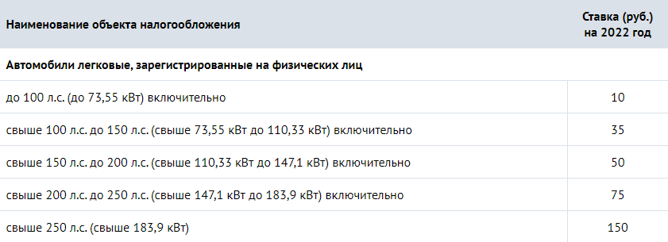
100 | 10
101 | 35
125 | 35
149 | 35
150 | 35
151 | 50
175 | 50
199 | 50
200 | 50
201 | 75
225 | 75
249 | 75
250 | 75
251 | 150
280 | 150

2 Задание
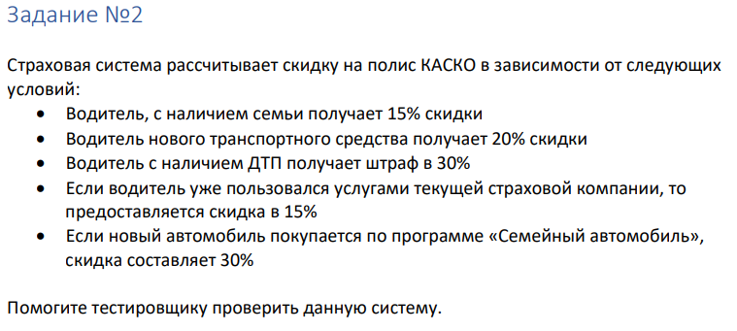
 | Если скидки складываются, а штраф вычитается из скидки и 30% штрафа рассчитывается из базовой суммы страховки. Уточнить у аналитиков.

 | Если "Семья" + "Новое авто" = "Семейный автомобиль":

 | Условия |  |  |  |  | Скоринг |  |  |  |  |  |  | Скидка
Кол-во | Семья | Новое авто | Повторно | ДТП |  | Семья | Новое авто | Семейное авто | Повторно | ДТП | Итого |  | Итого
1 | T | T | T | T |  | - | - | 30 | 15 | -30 | 15 |  | 15
2 | F | T | T | T |  | - | 20 | - | 15 | -30 | 5 |  | 5
3 | T | F | T | T |  | 15 | - | - | 15 | -30 | 0 |  | 0
4 | F | F | T | T |  | - | - | - | 15 | -30 | -15 |  | 0
5 | T | T | F | T |  | - | - | 30 | - | -30 | 0 |  | 0
6 | F | T | F | T |  | - | 20 | - | - | -30 | -10 |  | 0
7 | T | F | F | T |  | 15 | - | - | - | -30 | -15 |  | 0
8 | F | F | F | T |  | - | - | - | - | -30 | -30 |  | 0
9 | T | T | T | F |  | - | - | 30 | 15 | - | 45 |  | 45
10 | F | T | T | F |  | - | 20 | - | 15 | - | 35 |  | 35
11 | T | F | T | F |  | 15 | - | - | 15 | - | 30 |  | 30
12 | F | F | T | F |  | - | - | - | 15 | - | 15 |  | 15
13 | T | T | F | F |  | - | - | 30 | - | - | 30 |  | 30
14 | F | T | F | F |  | - | 20 | - | - | - | 20 |  | 20
15 | T | F | F | F |  | 15 | - | - | - | - | 15 |  | 15
16 | F | F | F | F |  | - | - | - | - | - | 0 |  | 0

 | Если "Семейный автомобиль" складывается со скидками "Cемья" и "Новое авто":

 | Условия |  |  |  |  |  | Скоринг |  |  |  |  |  |  | Скидка
Кол-во | Семья | Новое авто | Семейное авто | Повтор | ДТП |  | Семья | Новое авто | Семейное авто | Повторно | ДТП | Итого |  | Итого
1 | T | T | T | T | T |  | 15 | 20 | 30 | 15 | -30 | 50 |  | 50
2 | T | T | F | T | T |  | 15 | 20 | - | 15 | -30 | 20 |  | 20
3 | F | T | F | T | T |  | - | 20 | - | 15 | -30 | 5 |  | 5
4 | T | F | F | T | T |  | 15 | - | - | 15 | -30 | 0 |  | 0
5 | F | F | F | T | T |  | - | - | - | 15 | -30 | -15 |  | 0
6 | T | T | T | F | T |  | 15 | 20 | 30 | - | -30 | 35 |  | 35
7 | T | T | F | F | T |  | 15 | 20 | - | - | -30 | 5 |  | 5
8 | F | T | F | F | T |  | - | 20 | - | - | -30 | -10 |  | 0
9 | T | F | F | F | T |  | 15 | - | - | - | -30 | -15 |  | 0
10 | F | F | F | F | T |  | - | - | - | - | -30 | -30 |  | 0
11 | T | T | T | T | F |  | 15 | 20 | 30 | 15 | - | 80 |  | 80
12 | T | T | F | T | F |  | 15 | 20 | - | 15 | - | 50 |  | 50
13 | F | T | F | T | F |  | - | 20 | - | 15 | - | 35 |  | 35
14 | T | F | F | T | F |  | 15 | - | - | 15 | - | 30 |  | 30
15 | F | F | F | T | F |  | - | - | - | 15 | - | 15 |  | 15
16 | T | T | T | F | F |  | 15 | 20 | 30 | - | - | 65 |  | 65
17 | T | T | F | F | F |  | 15 | 20 | - | - | - | 35 |  | 35
18 | F | T | F | F | F |  | - | 20 | - | - | - | 20 |  | 20
19 | T | F | F | F | F |  | 15 | - | - | - | - | 15 |  | 15
20 | F | F | F | F | F |  | - | - | - | - | - | 0 |  | 0

3 Задание
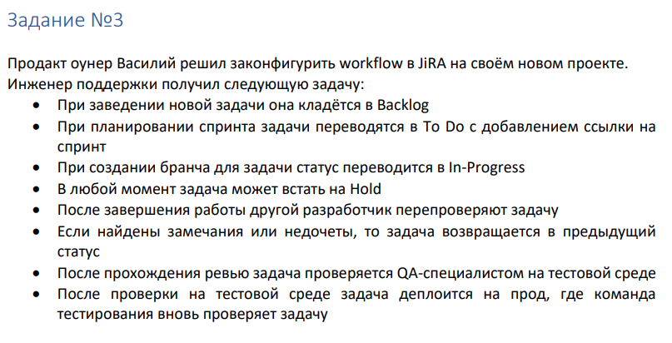
 | Backlog | To do | In-Progress | Review | Test Environment | Deploy to Production | Hold | Clarification | Close | Re -Open
Backlog
To do
In-Progress
Review
Test Environment
Deploy to Production
Hold
Clarification
Close
Re -Open

Всего кейсов | 90
Позитивные | 40
Негативные | 50

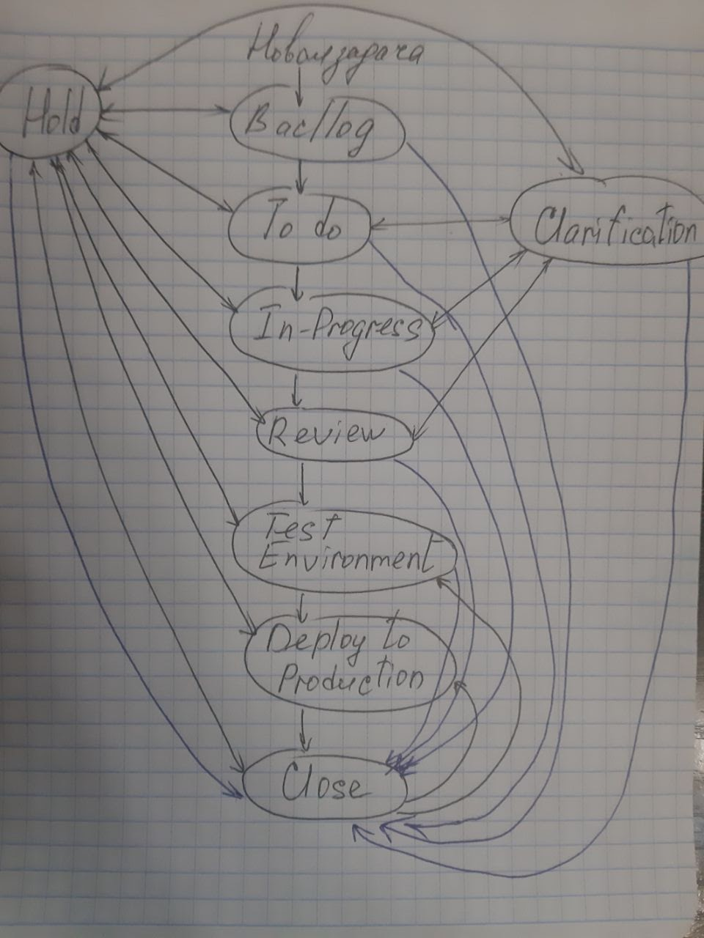

Из состояния "Сlose" задача может перейти в состояние "Re-Open", откуда её могут взять в работу тестировщики.

4 Задание
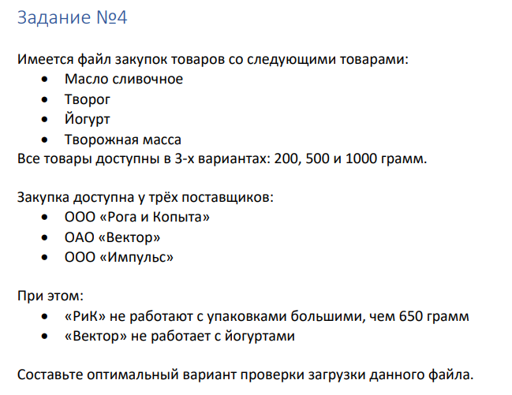
Поставщик | Товар | Вес | Поставщик | Товар | Вес
РиК | Масло сливочное | 200 | РиК | Масло сливочное | 200
РиК | Творог | 200 | РиК | Творог | 500
РиК | Йогурт | 200 | РиК | Йогурт | 500
РиК | Творожная масса | 200 | РиК | Творожная масса | 200
РиК | Масло сливочное | 500 | Вектор | Масло сливочное | 500
РиК | Творог | 500 | Вектор | Творог | 200
РиК | Йогурт | 500 | Вектор | Творожная масса | 1000
РиК | Творожная масса | 500 | Импульс | Масло сливочное | 1000
Вектор | Масло сливочное | 200 | Импульс | Творог | 1000
Вектор | Творог | 200 | Импульс | Йогурт | 200
Вектор | Творожная масса | 200 | Импульс | Творожная масса | 500
Вектор | Масло сливочное | 500 | Импульс | Йогурт | 1000
Вектор | Творог | 500
Вектор | Творожная масса | 500
Вектор | Масло сливочное | 1000
Вектор | Творог | 1000
Вектор | Творожная масса | 1000
Импульс | Масло сливочное | 200
Импульс | Творог | 200
Импульс | Йогурт | 200
Импульс | Творожная масса | 200
Импульс | Масло сливочное | 500
Импульс | Творог | 500
Импульс | Йогурт | 500
Импульс | Творожная масса | 500
Импульс | Масло сливочное | 1000
Импульс | Творог | 1000
Импульс | Йогурт | 1000
Импульс | Творожная масса | 1000

